상품제안서
커스텀 전사매트 롤링형 | 상품코드: S42989

 |  |  |  |  |  |  | 02-713-8555 | www.synergygift.co.kr
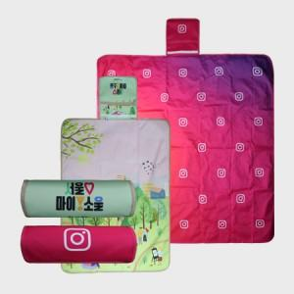 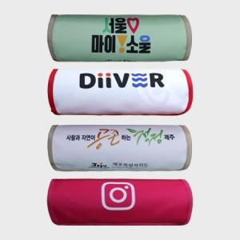 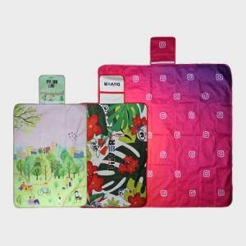

【상세/제작정보】 | <p><span style="font-size: 14pt;">※ 140*140 사이즈 제작 희망시 별도 문의 바랍니다.</span></p>

【인쇄/포장옵션】 | DTP컬러전사 / OPP(비닐)

【공급단가】 | 수량 | 100~ | 200~ | 300~ | 500~ | 1,000~
*VAT별도 | 73*100 | 10,800원 | 10,600원 | 10,300원 | 10,100원 | 9,900원
 | 73*140 | 12,800원 | 12,600원 | 12,200원 | 12,000원 | 11,800원
 | 90*140 | 14,100원 | 13,900원 | 13,500원 | 13,300원 | 13,000원
 | 100*140 | 15,500원 | 15,300원 | 14,900원 | 14,600원 | 14,300원

【상품 URL】 | https://www.synergygift.co.kr:443/src/goods_detail.php?gdno=42989

